Cover Isat (FLP)
 | PT. IFORTE SOLUSI INFOTEK
 | OPTICAL SITE PLANT
 | ACCEPTANCE TEST DOCUMENT
VERSION 5.1

 | Customer Name |  | : | PT. Indosat Ooredoo Hutchison
 | SCOPE |  | : | New Ring |  |  |  |  | New Ring / Existing Insert / Insert Site / Relocation Site
 | EXISTING SPAN |  | : | -
 | Ring ID |  | : | IF-PCN-FiberImprovement-DF162
 | Span ID |  | : | 16PCN0025 - 16PCN0023
 | Site ID A |  | : | 16PCN0025
 | Site Name A |  | : | PURWOREJO_PCN_ST
 | Coordinat A |  | : | Lat : | -8.193392 S |  | Long : | 111.129138 E
 | Site ID B |  | : | 16PCN0023
 | Site Name B |  | : | NGELEBENGAN_TB
 | Coordinat B |  | : | Lat : | -8.196840 S |  | Long : | 111.121630 E
 | FO Length |  | : | 1.498 M
 | NEW CABLE LENGTH |  | : | -
 | Total Core |  | : | 2 Core
 | Date of Submit Acceptance |  | : | -
 | Date of Accepted |  | :
 | Acceptance Status |  | : | X | Pass, no pending items

 |  |  |  |  | Pass, with pending items

 |  |  |  |  | Rejected
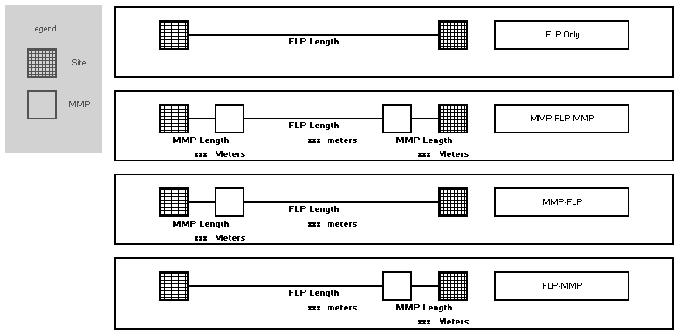
Type 1
X
Type 2

Type 3

Type 4

 |  | PT. Indosat |  |  |  | Vendor Name

OTDR
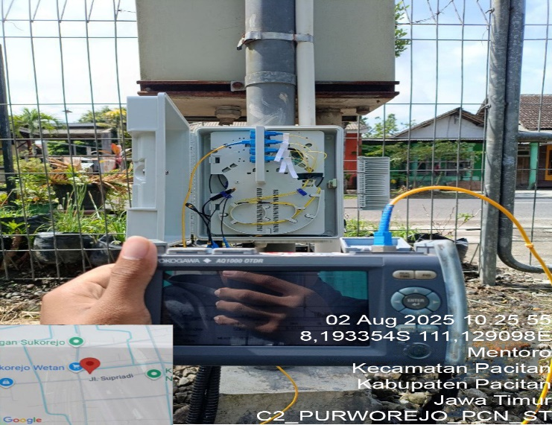
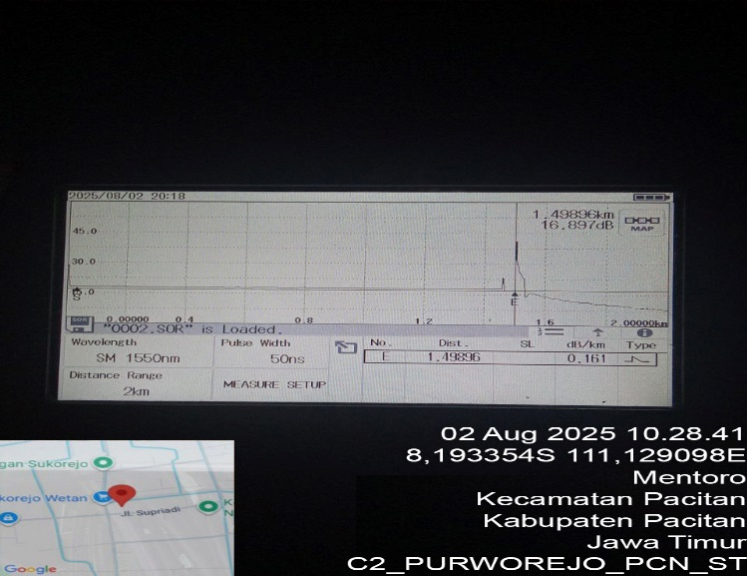
NEAR END /FAR END | SITE ID | SITE NAME | ODP/OTB | OTDR PHOTO & SURROUNDING | OTDR PHOTO | OTDR PHOTO & SURROUNDING | OTDR PHOTO | OTDR PHOTO & SURROUNDING | OTDR PHOTO | OTDR PHOTO & SURROUNDING | OTDR PHOTO | OTDR PHOTO & SURROUNDING | OTDR PHOTO | OTDR PHOTO & SURROUNDING | OTDR PHOTO | OTDR PHOTO & SURROUNDING | OTDR PHOTO | OTDR PHOTO & SURROUNDING | OTDR PHOTO | OTDR PHOTO & SURROUNDING | OTDR PHOTO | OTDR PHOTO & SURROUNDING | OTDR PHOTO | OTDR PHOTO & SURROUNDING | OTDR PHOTO | OTDR PHOTO & SURROUNDING | OTDR PHOTO | OTDR PHOTO & SURROUNDING | OTDR PHOTO | OTDR PHOTO & SURROUNDING | OTDR PHOTO
NEAR END | 16PCN0025 | PURWOREJO_PCN_ST | ODP ACPDB | 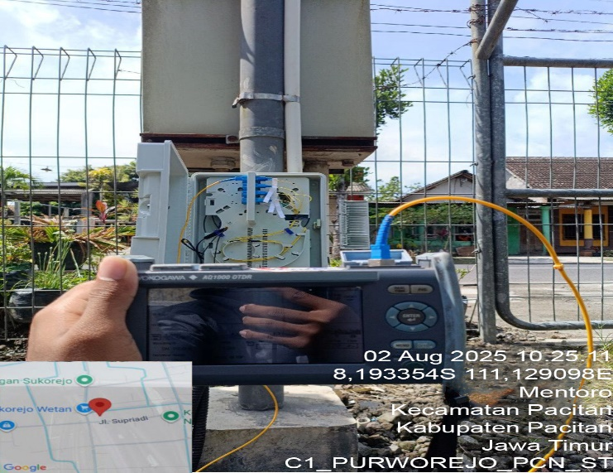 Foto pengukuran dengan OTDR dan perangkat sekitarnya : - Foto OTDR saat berada di dekat OTB / ODP - Foto harus disertai Geotagging | 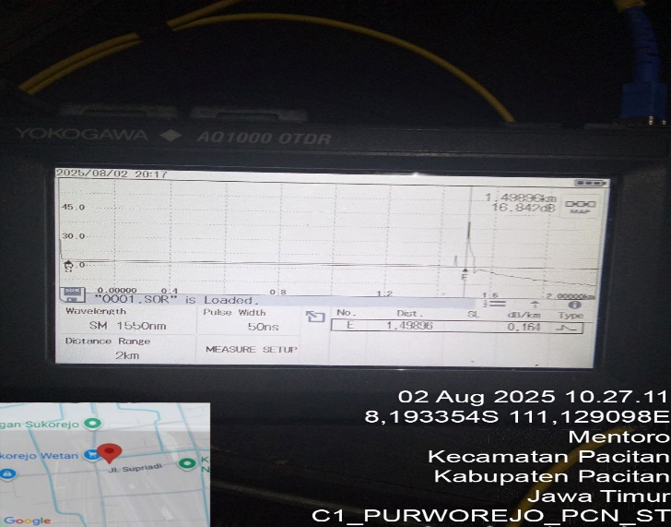 Foto hasil pengukuran dengan OTDR : - Foto OTDR harus jelas dan nilai harus terbaca - Foto harus disertai Geotagging |  |  |  |  |  |  | Foto pengukuran dengan OTDR dan perangkat sekitarnya : - Foto OTDR saat berada di dekat OTB / ODP - Foto harus disertai Geotagging | Foto hasil pengukuran dengan OTDR : - Foto OTDR harus jelas dan nilai harus terbaca - Foto harus disertai Geotagging |  |  |  |  |  |  | Foto pengukuran dengan OTDR dan perangkat sekitarnya : - Foto OTDR saat berada di dekat OTB / ODP - Foto harus disertai Geotagging | Foto hasil pengukuran dengan OTDR : - Foto OTDR harus jelas dan nilai harus terbaca - Foto harus disertai Geotagging |  |  |  |  |  |  | Foto pengukuran dengan OTDR dan perangkat sekitarnya : - Foto OTDR saat berada di dekat OTB / ODP - Foto harus disertai Geotagging | Foto hasil pengukuran dengan OTDR : - Foto OTDR harus jelas dan nilai harus terbaca - Foto harus disertai Geotagging

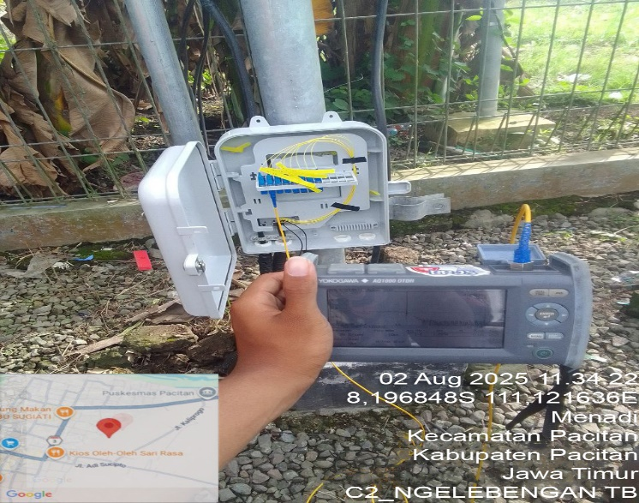
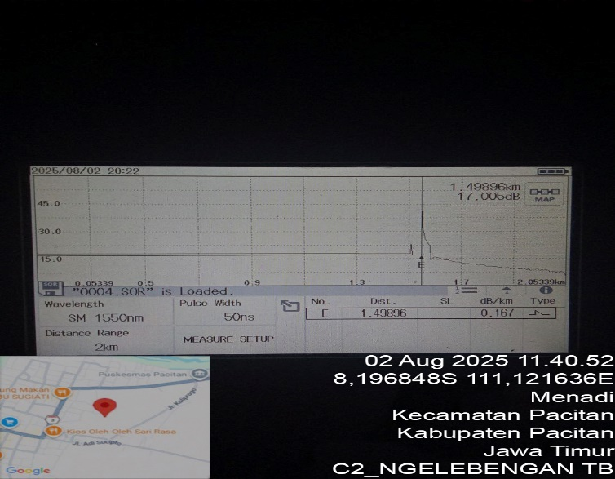
 |  |  |  | CORE 1 |  | CORE 2 |  | CORE 3 |  | CORE 4 |  | CORE 5 |  | CORE 6 |  | CORE 7 |  | CORE 8 |  | CORE 9 |  | CORE 10 |  | CORE 11 |  | CORE 12 |  | CORE 13 |  | CORE 14
FAR END | 16PCN0023 | NGELEBENGAN_TB | ODP ACPDB | 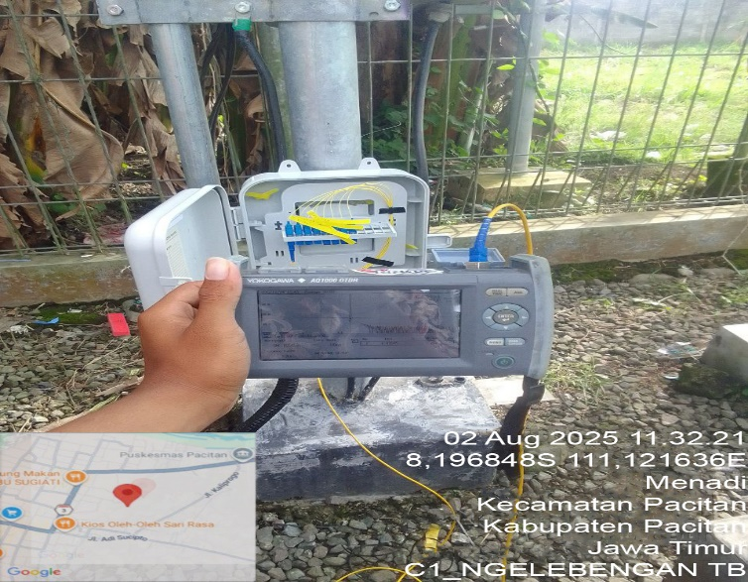 Foto pengukuran dengan OTDR dan perangkat sekitarnya : - Foto OTDR saat berada di dekat OTB / ODP - Foto harus disertai Geotagging | 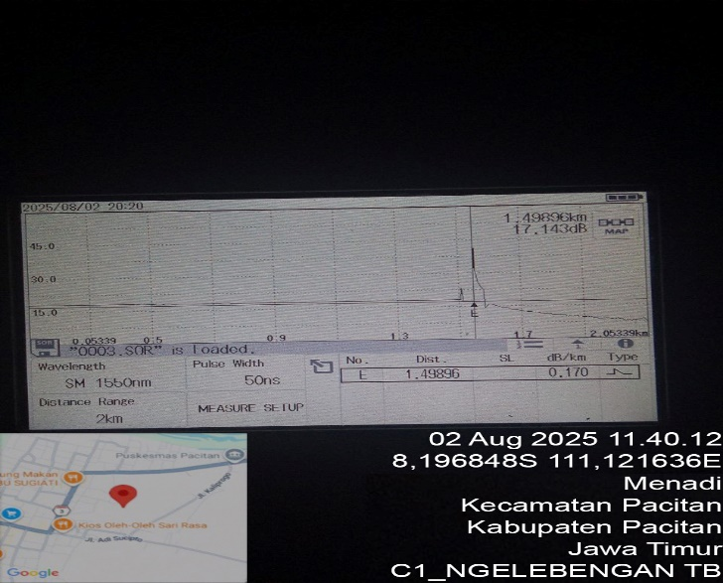 Foto hasil pengukuran dengan OTDR : - Foto OTDR harus jelas dan nilai harus terbaca - Foto harus disertai Geotagging |  |  |  |  |  |  | Foto pengukuran dengan OTDR dan perangkat sekitarnya : - Foto OTDR saat berada di dekat OTB / ODP - Foto harus disertai Geotagging | Foto hasil pengukuran dengan OTDR : - Foto OTDR harus jelas dan nilai harus terbaca - Foto harus disertai Geotagging |  |  |  |  |  |  | Foto pengukuran dengan OTDR dan perangkat sekitarnya : - Foto OTDR saat berada di dekat OTB / ODP - Foto harus disertai Geotagging | Foto hasil pengukuran dengan OTDR : - Foto OTDR harus jelas dan nilai harus terbaca - Foto harus disertai Geotagging |  |  |  |  |  |  | Foto pengukuran dengan OTDR dan perangkat sekitarnya : - Foto OTDR saat berada di dekat OTB / ODP - Foto harus disertai Geotagging | Foto hasil pengukuran dengan OTDR : - Foto OTDR harus jelas dan nilai harus terbaca - Foto harus disertai Geotagging

 |  |  |  | CORE 1 |  | CORE 2 |  | CORE 3 |  | CORE 4 |  | CORE 5 |  | CORE 6 |  | CORE 7 |  | CORE 8 |  | CORE 9 |  | CORE 10 |  | CORE 11 |  | CORE 12 |  | CORE 13 |  | CORE 14
Insert Span (*if any) |  |  | New Cable |  | Foto pengukuran dengan OTDR untuk site Insert dari site ke Joint Closure : - Pengukuran dilakukan pada saat Cut Over - Foto OTDR terlihat jelas panjang new cable - Foto harus disertai Geotagging |  | Foto pengukuran dengan OTDR untuk site Insert dari site ke Joint Closure : - Pengukuran dilakukan pada saat Cut Over - Foto OTDR terlihat jelas panjang new cable - Foto harus disertai Geotagging |  | Foto pengukuran dengan OTDR untuk site Insert dari site ke Joint Closure : - Pengukuran dilakukan pada saat Cut Over - Foto OTDR terlihat jelas panjang new cable - Foto harus disertai Geotagging |  | Foto pengukuran dengan OTDR untuk site Insert dari site ke Joint Closure : - Pengukuran dilakukan pada saat Cut Over - Foto OTDR terlihat jelas panjang new cable - Foto harus disertai Geotagging

 |  |  |  | CORE 1 |  | CORE 2 |  | CORE 7 |  | CORE 8
 |  |  |  | Foto pengukuran dengan OTDR untuk site Insert dari site ke Joint Closure : - Pengukuran dilakukan pada saat Cut Over - Foto OTDR terlihat jelas panjang new cable - Foto harus disertai Geotagging |  | Foto pengukuran dengan OTDR untuk site Insert dari site ke Joint Closure : - Pengukuran dilakukan pada saat Cut Over - Foto OTDR terlihat jelas panjang new cable - Foto harus disertai Geotagging

OPM
Photo Kalibrasi OPM
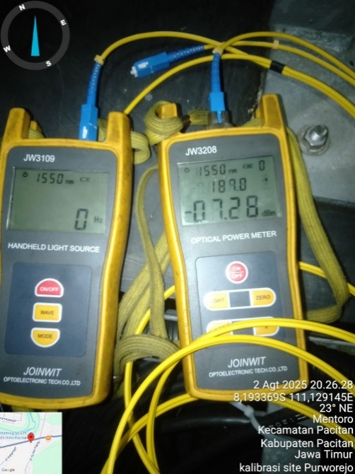 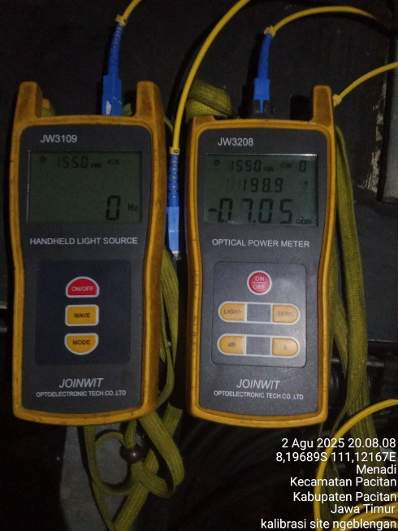 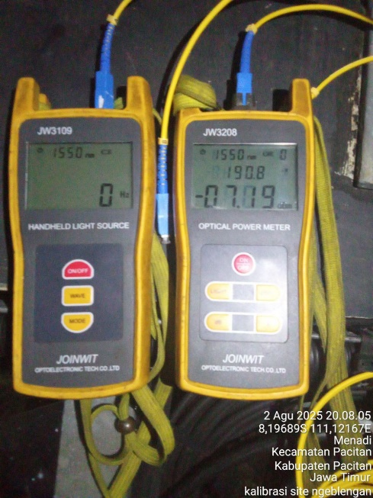
SITE ID | NAME SITE | FOTO KEGIATAN | FOTO KEGIATAN | FOTO KEGIATAN | FOTO KEGIATAN | FOTO KEGIATAN | FOTO KEGIATAN | FOTO KEGIATAN | FOTO KEGIATAN | FOTO KEGIATAN | FOTO KEGIATAN | FOTO KEGIATAN | FOTO KEGIATAN | FOTO KEGIATAN | FOTO KEGIATAN
16PCN0025 | PURWOREJO_PCN_ST | 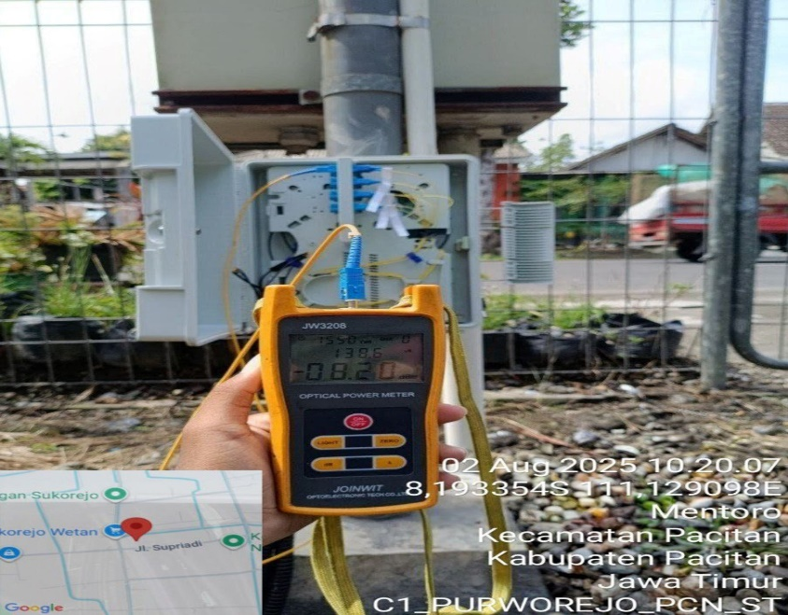 | 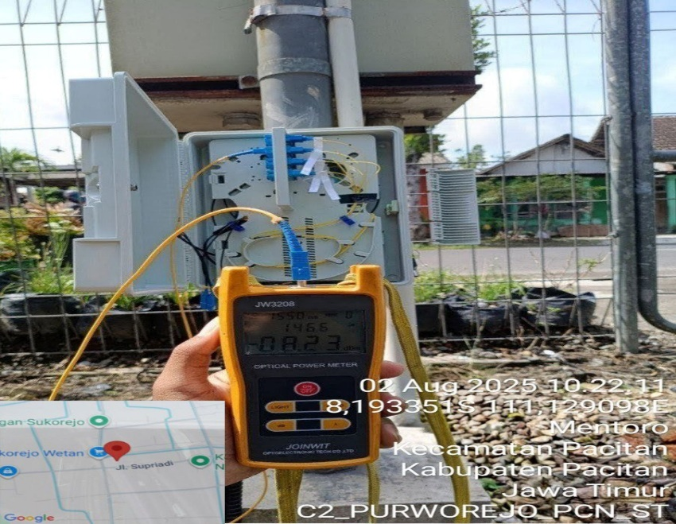
 |  | CORE 5 | CORE 6 | CORE 3 | CORE 4 | CORE 5 | CORE 6 | CORE 7 | CORE 8 | CORE 9 | CORE 10 | CORE 11 | CORE 12 | CORE 13 | CORE 14
16PCN0023 | NGELEBENGAN_TB | 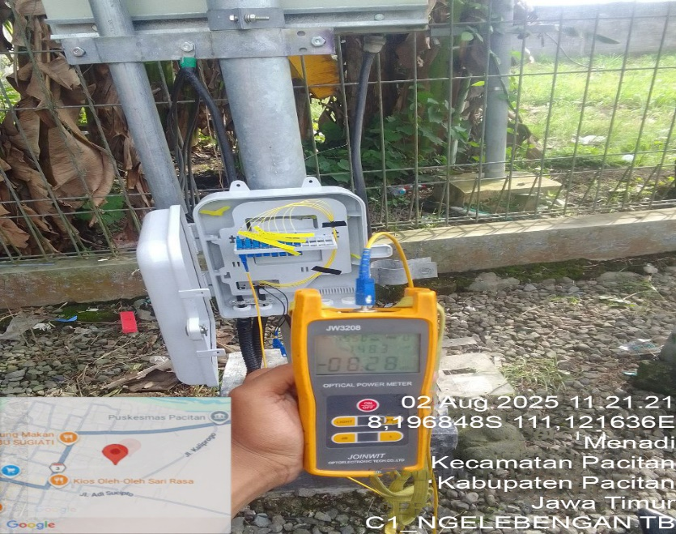 | 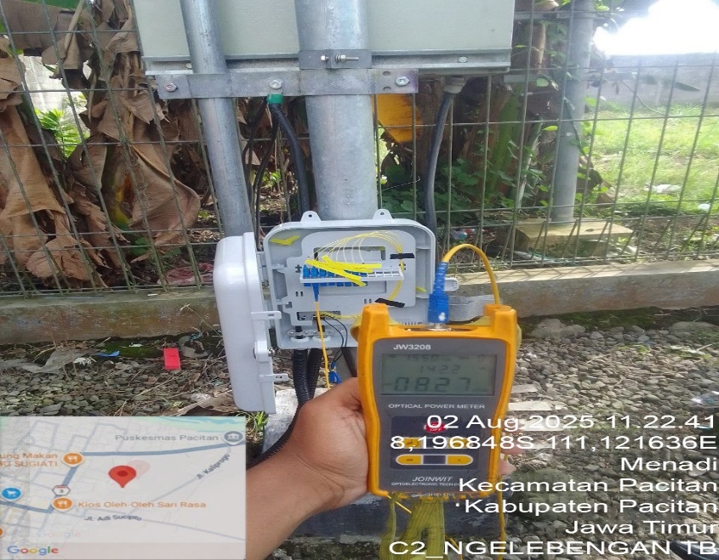
 |  | CORE 7 | CORE 8 | CORE 3 | CORE 4 | CORE 5 | CORE 6 | CORE 7 | CORE 8 | CORE 9 | CORE 10 | CORE 11 | CORE 12 | CORE 13 | CORE 14

OTB, ODP & LABELLING
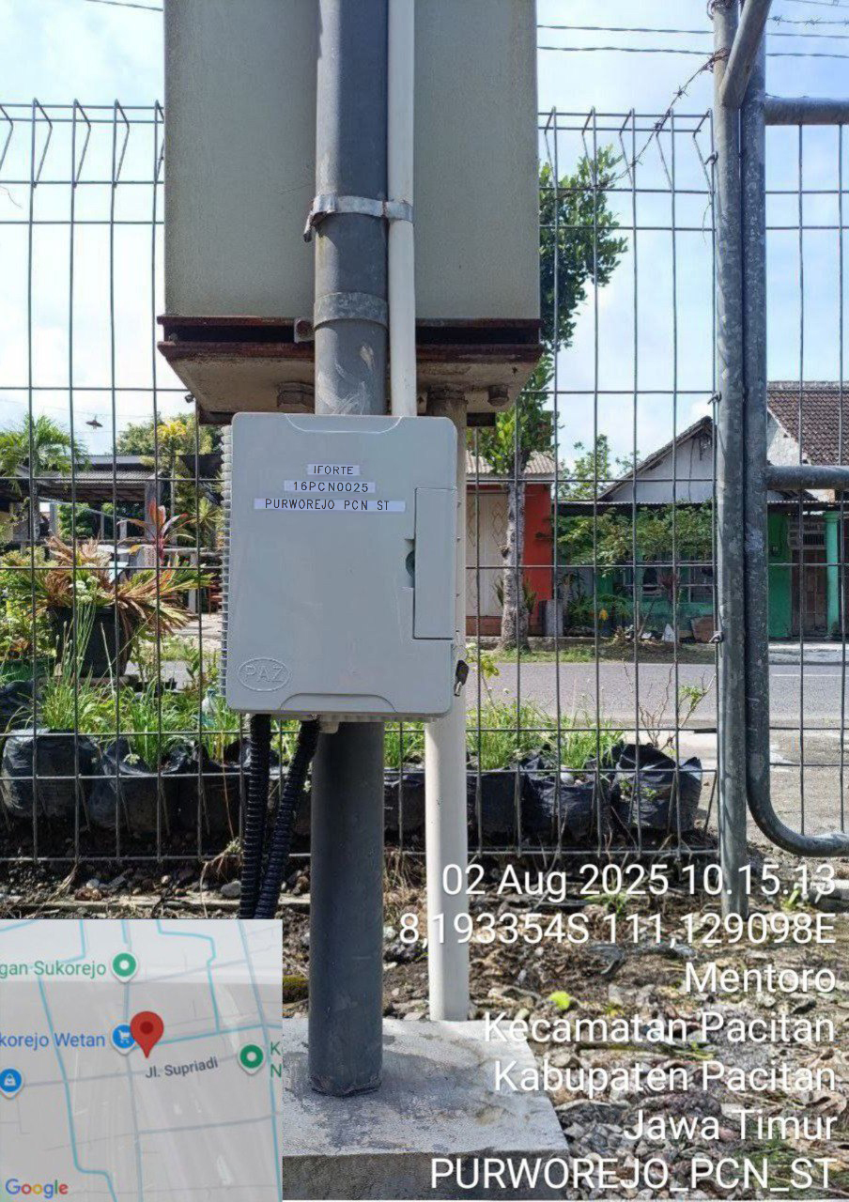
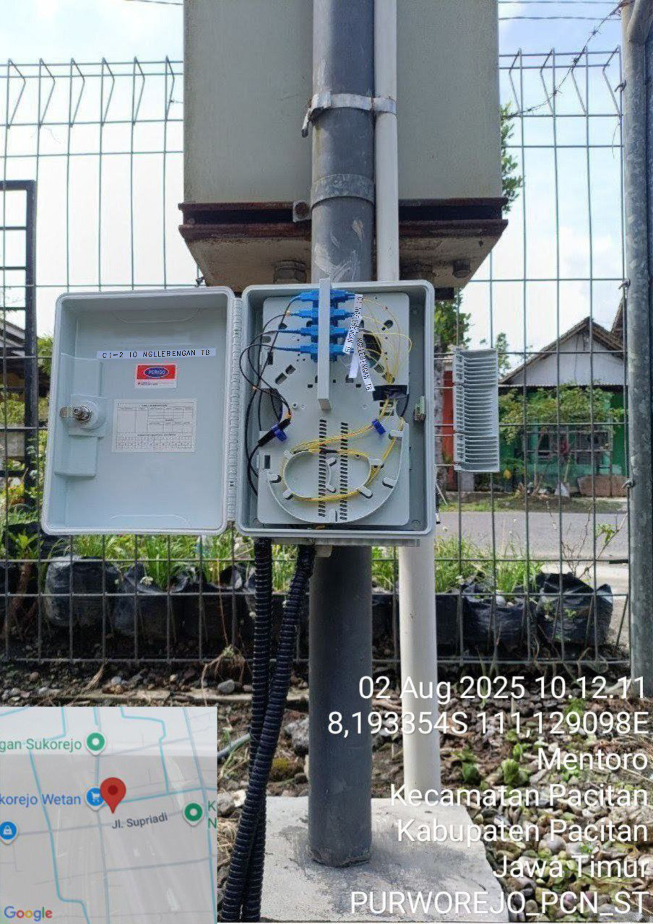
NEAR END /FAR END | SITE ID | SITE NAME | TERMINATION TYPE | ODP / OTB PHOTO | LABEL ODP / OTB (Patchcord/port) | LABEL Patchcord from ODP on Metro-E (*if applicable)
NEAR END | 16PCN0025 | PURWOREJO_PCN_ST | ODP ACPDB

 |  |  |  | OTB (Jika didalam rak): - Foto instalasi pada OTB harus terlihat jelas dan rapih - Foto memperlihatkan OTB terpasang pada Cabinet - Foto harus disertai Geotagging ODP (Jika diluar rak / di bawah acpdb) : - Foto instalasi pada ODP terlihat jelas dan rapih - Foto memperlihatkan ODP terpasang di tiang/pole - Foto harus disertai Geotagging | Foto Label pada OTB / ODP : - Apabila ODP maka stiker label ditempel pada kabel & port harus terlihat dan terbaca jelas - Apabila OTB maka stiker label ditempel pada port harus terbaca dan terlihat jelas - Material label harus waterprof - Foto harus disertai Geotagging | Foto Label pada Patchcore disisi Metro-E : - Apabila terminasi dari ODP langsung ke ME tanpa OTB - Stiker label ditempel pada kedua ujung kabel disisi ME dan sisi ODP harus terbaca dan terlihat jelas - Material label harus waterprof - Foto harus disertai Geotagging - Foto patchord outdoor dengan conduit harus terlihat jelas

 |  |  |  |  | Format label sbb : | Format label sbb :
 |  |  |  |  | INDOSAT OPTICAL | INDOSAT OPTICAL
 |  |  |  |  | SITEIDNE_PORT#1_to_SITEIDFE_PORT#1 | SITEIDNE_PORT#1_to_SITEIDFE_PORT#1
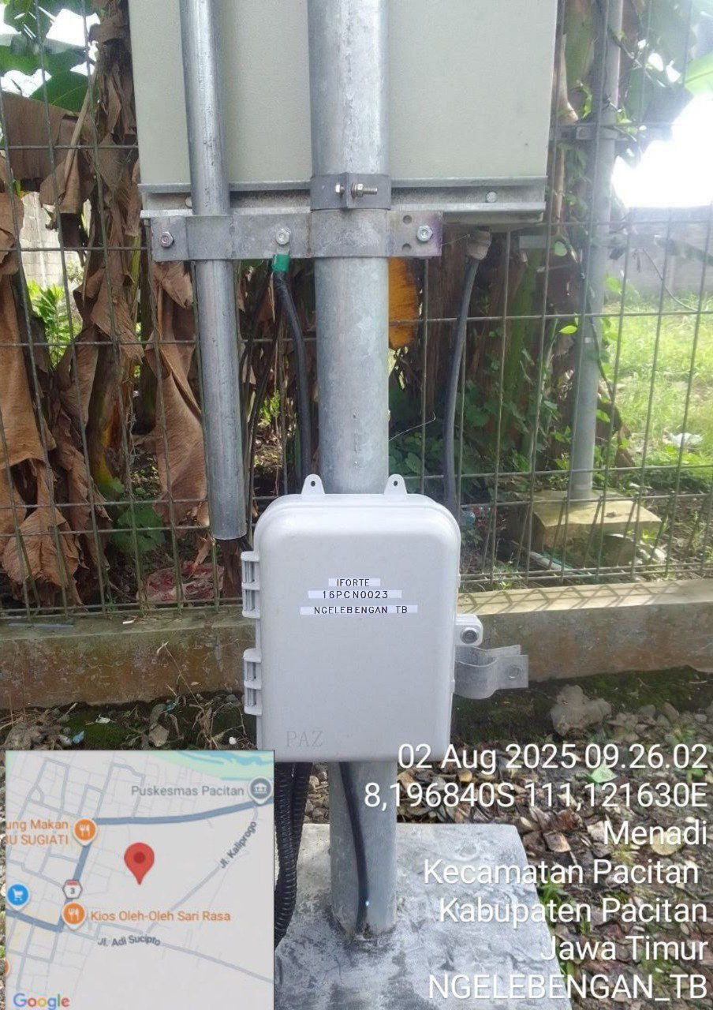
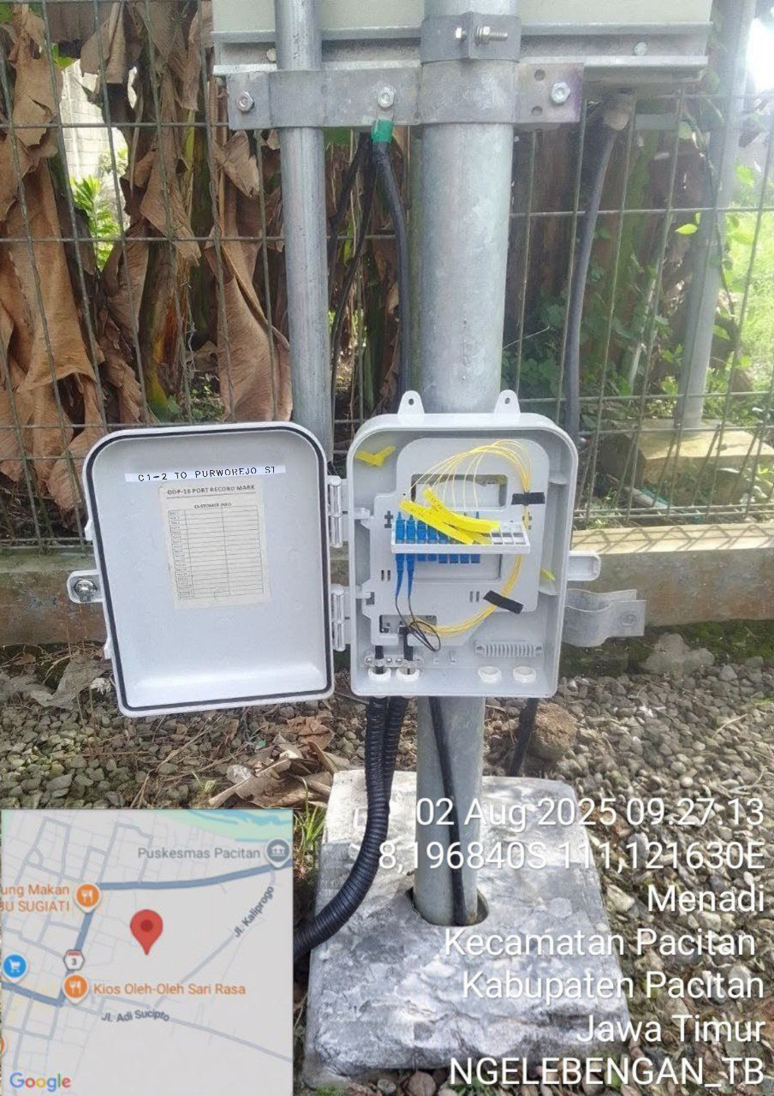
FAR END | 16PCN0023 | NGELEBENGAN_TB | ODP ACPDB

 |  |  |  |  |  | Foto Label pada Patchcore disisi Metro-E : - Apabila terminasi dari ODP langsung ke ME tanpa OTB - Stiker label ditempel pada kedua ujung kabel disisi ME dan sisi ODP harus terbaca dan terlihat jelas - Material label harus waterprof - Foto harus disertai Geotagging - Foto patchord outdoor dengan conduit harus terlihat jelas
 |  |  |  | OTB (Jika didalam rak): - Foto instalasi pada OTB harus terlihat jelas dan rapih - Foto memperlihatkan OTB terpasang pada Cabinet - Foto harus disertai Geotagging ODP (Jika diluar rak / di bawah acpdb) : - Foto instalasi pada ODP terlihat jelas dan rapih - Foto memperlihatkan ODP terpasang di tiang/pole - Foto harus disertai Geotagging | Foto Label pada OTB / ODP : - Apabila ODP maka stiker label ditempel pada kabel & port harus terlihat dan terbaca jelas - Apabila OTB maka stiker label ditempel pada port harus terbaca dan terlihat jelas - Material label harus waterprof - Foto harus disertai Geotagging

 |  |  |  |  | Format label sbb : | Format label sbb :
 |  |  |  |  | INDOSAT OPTICAL | INDOSAT OPTICAL
 |  |  |  |  | SITEIDNE_PORT#1_to_SITEIDFE_PORT#1 | SITEIDNE_PORT#1_to_SITEIDFE_PORT#1

Insert Site (*if any) |  |  | Termination Insert

 |  |  |  | Foto menunjukan lokasi terminasi insert cable - Apabila koneksi di ODP maka foto ODP terlihat jelas dan rapih - Foto memperlihatkan ODP terpasang di tiang/pole - Foto harus disertai Geotagging

Cable Route In
NEAR END

Kabel FO masuk melalui tiang KWH | Kabel FO menggunakan conduit ditanam menuju Rack OTB
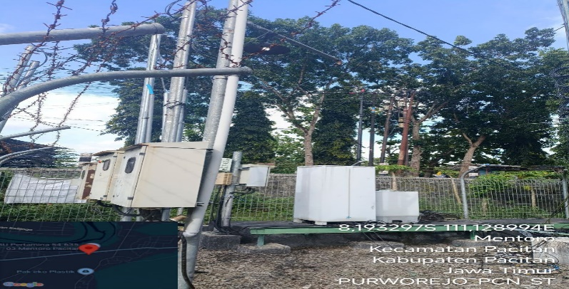 | 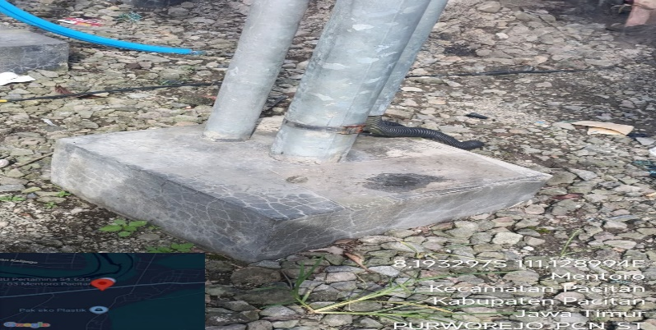

Route kabel mengikuti tray horizontal | Route kabel tanam menuju Rack OTB
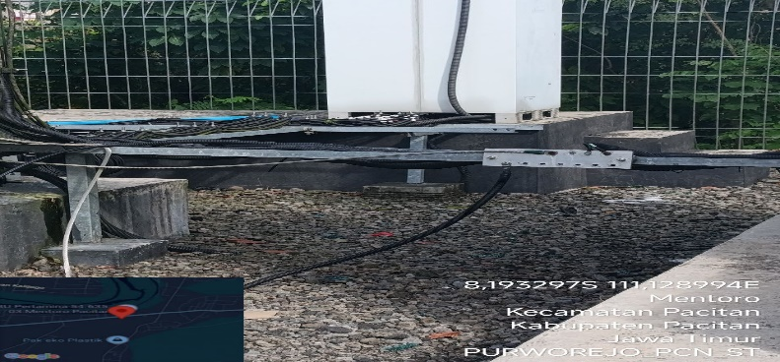 | 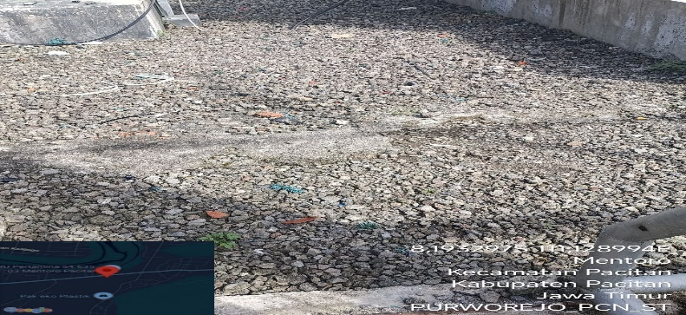

FAR END

Kabel FO masuk melalui tiang KWH | Kabel FO menggunakan conduit ditanam menuju Rack OTB
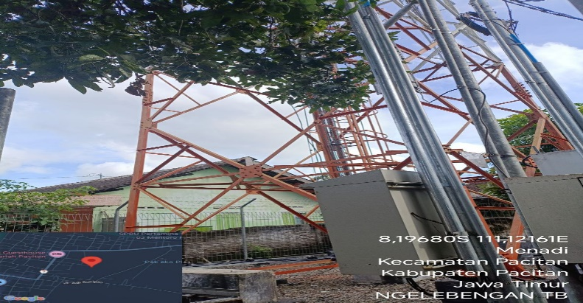 | 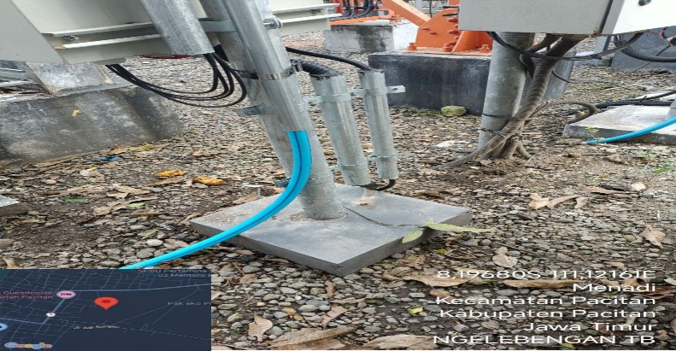

Route kabel mengikuti tray horizontal | Route kabel tanam menuju Rack OTB
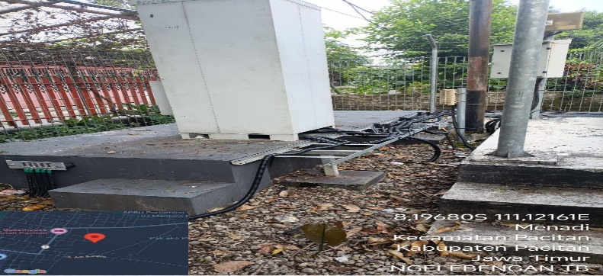 | 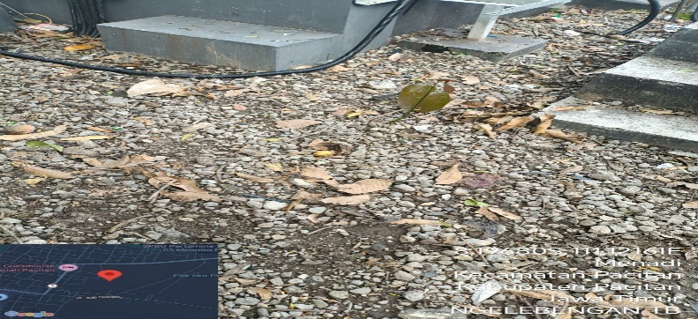

Cable Route Out
NEAR END

Slack
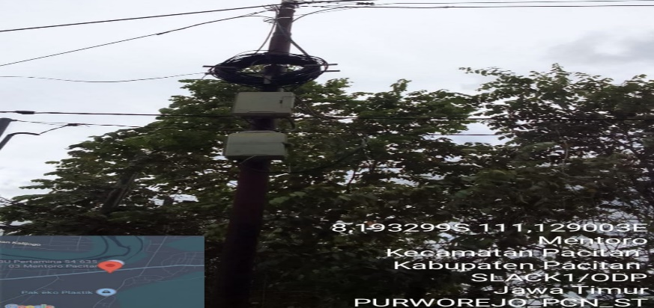 | 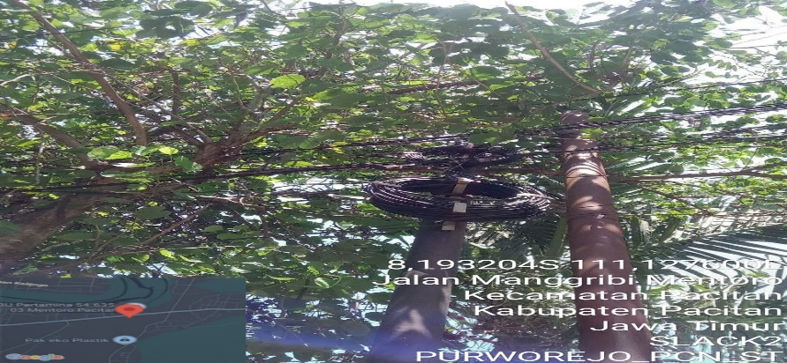

Closure
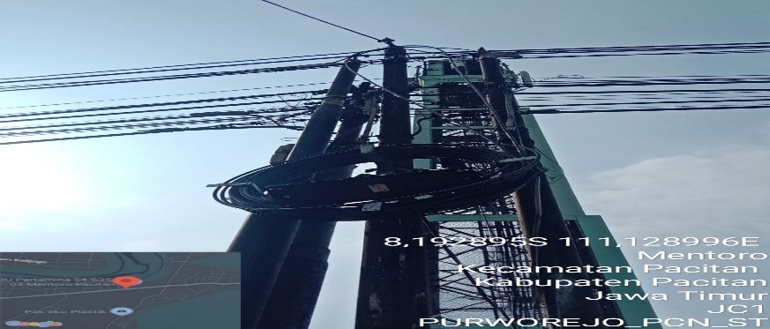 | 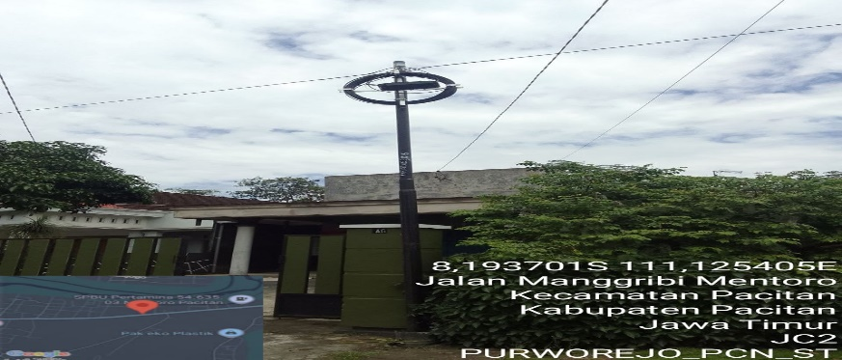

TIANG
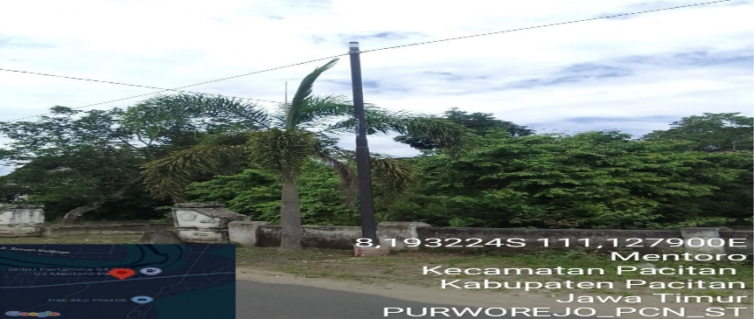 | 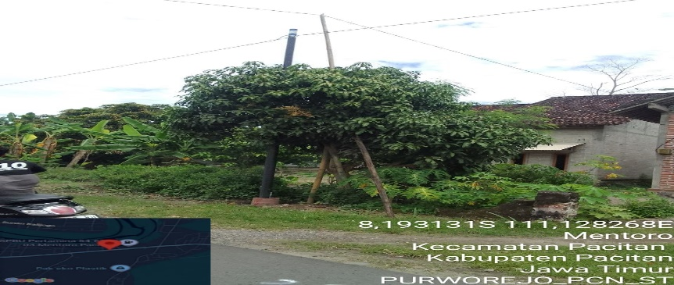

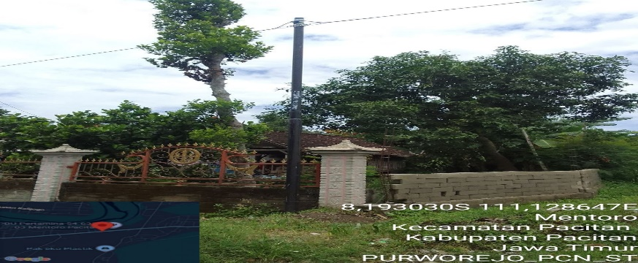 | 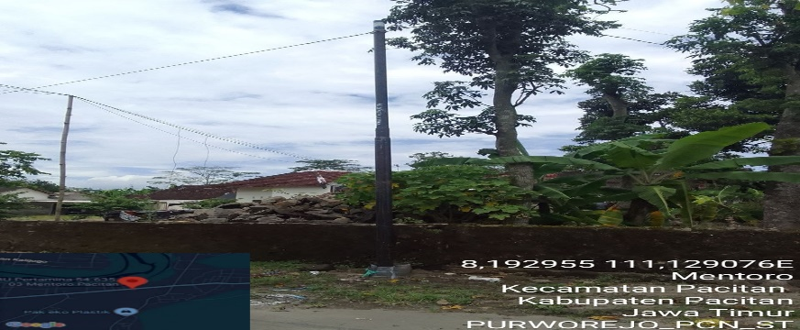

FAR END

Slack
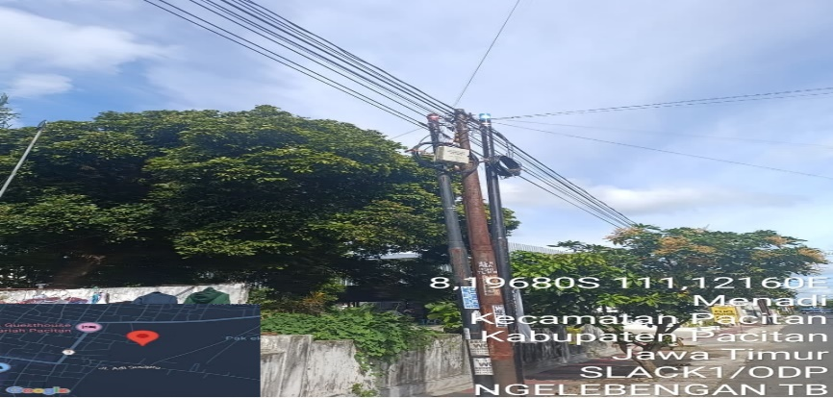 | 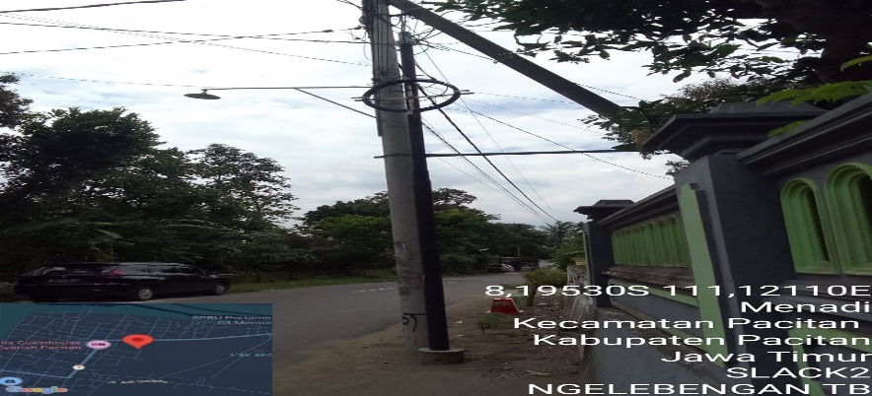

Closure
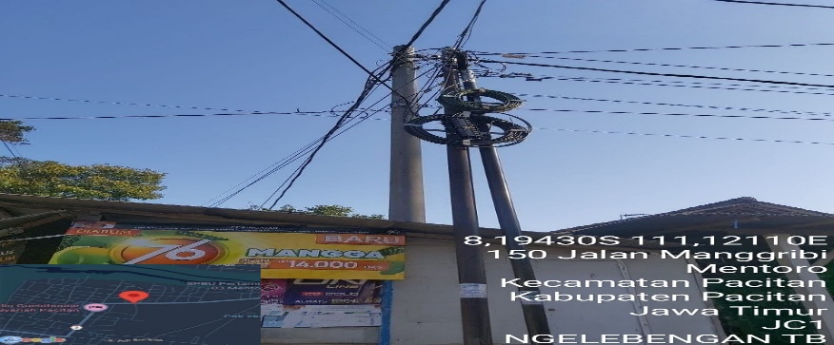 | 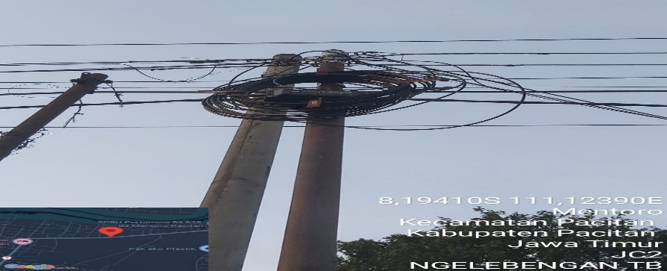

Tiang
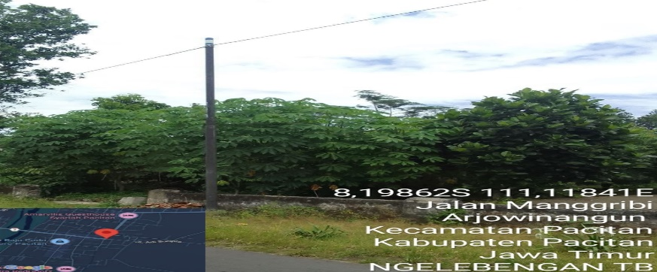 | 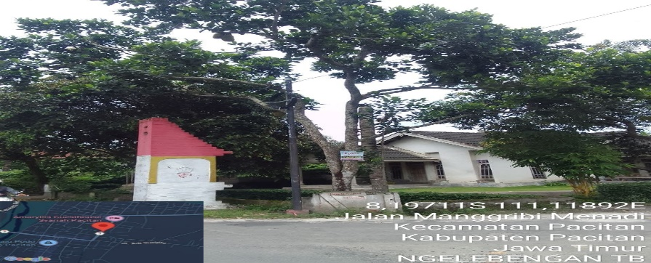

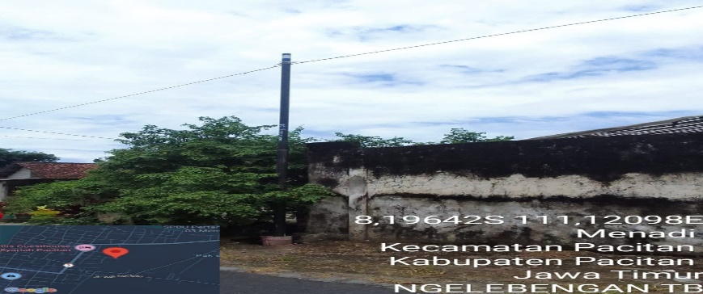 | 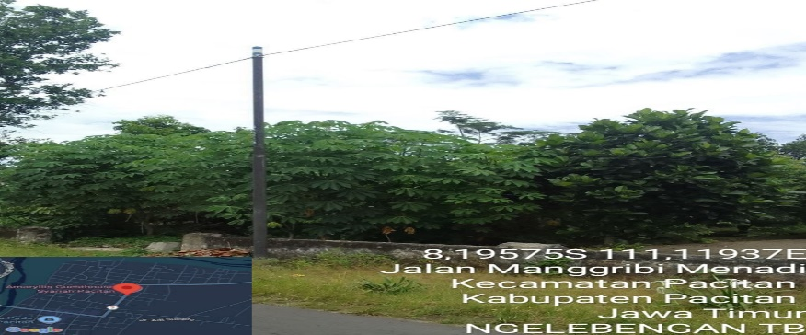

KMZ
AS BUILT DRAWING
Span End to End

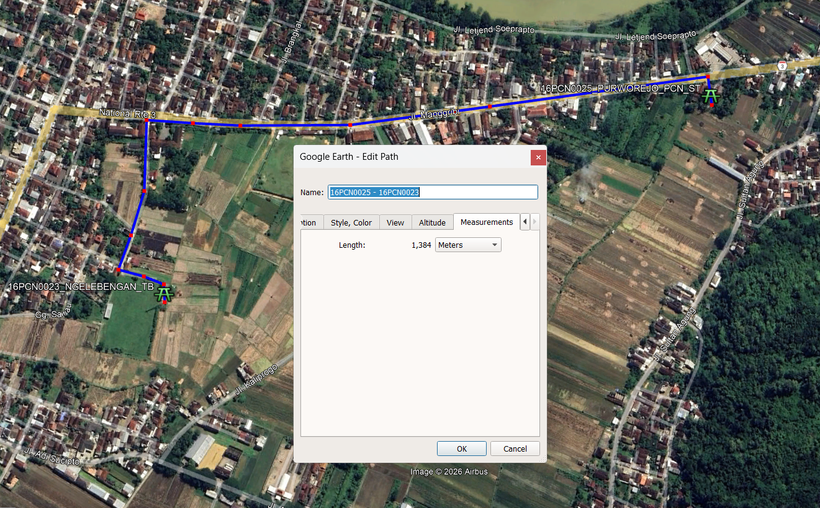

New cable Insert (*if any)

Lay Out ABD (NE & FE)
NEAR END (for New Span)
SITE NAME : |  |  |  | PURWOREJO_PCN_ST
SITE ID : |  |  |  | 16PCN0025
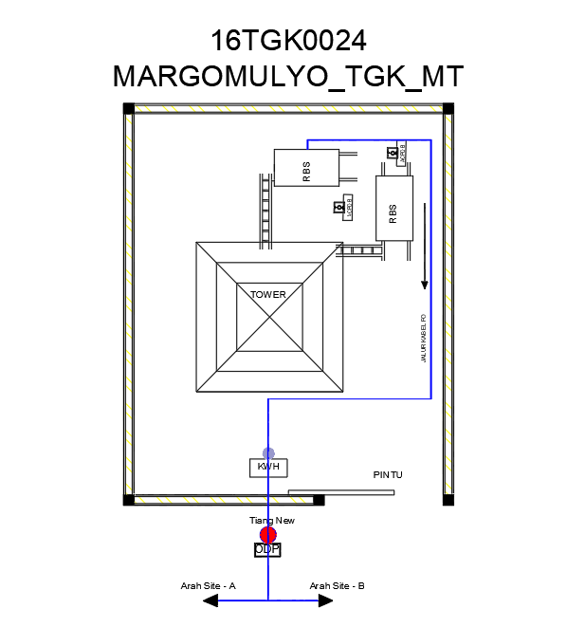

 | Site Id | Site Name | File PDF
 | 16PCN0025 | PURWOREJO_PCN_ST

FAR END (for New Span)
LAYOUT
SITE NAME : |  |  |  | NGELEBENGAN_TB
SITE ID : |  |  |  | 16PCN0023

 | Site Id | Site Name | File PDF
 | 16PCN0023 | NGELEBENGAN_TB

NEAR END Only (for Site Insert)
SITE NAME :
SITE ID :

 | Site Id | Site Name | File PDF

FLP Schematic Core
CONECTION CORE TO CORE
SPAN ID : |  | 16PCN0025 - 16PCN0023

SYNOPTIC CABLE
IF-PCN-FiberImprovement-DF162
(PURWOREJO_PCN_ST - NGELEBENGAN_TB)

 | 16PCN0025 |  | 16PCN0023
PURWOREJO_PCN_ST |  | NGELEBENGAN_TB

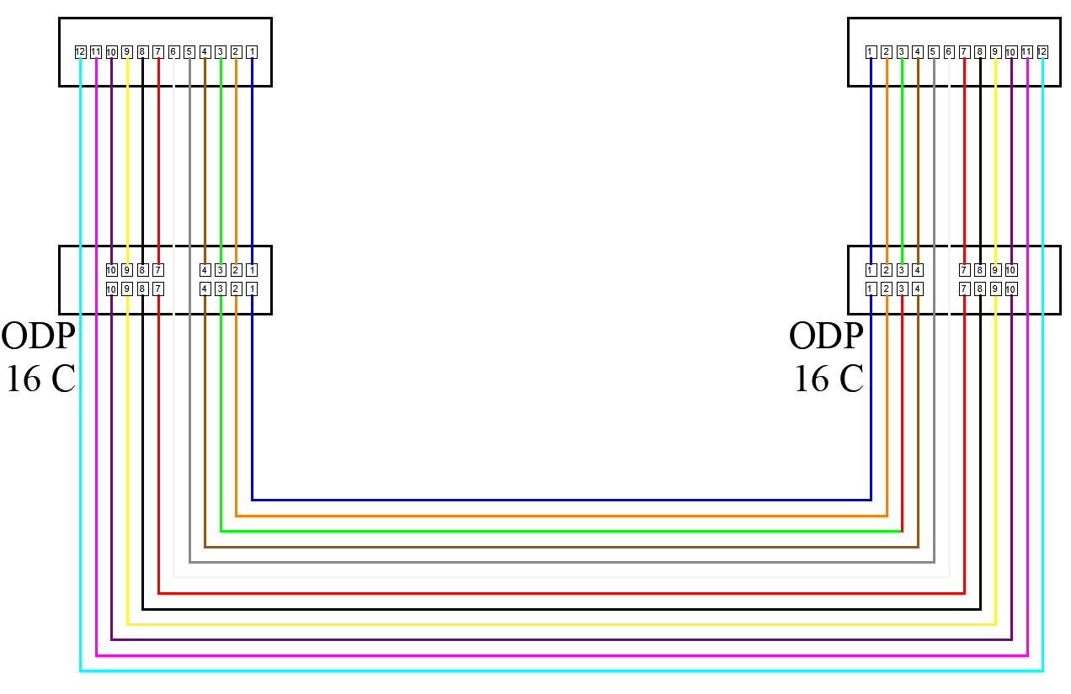
ODP ACPDB |  |  |  | ODP ACPDB

